T4.2.4_KB
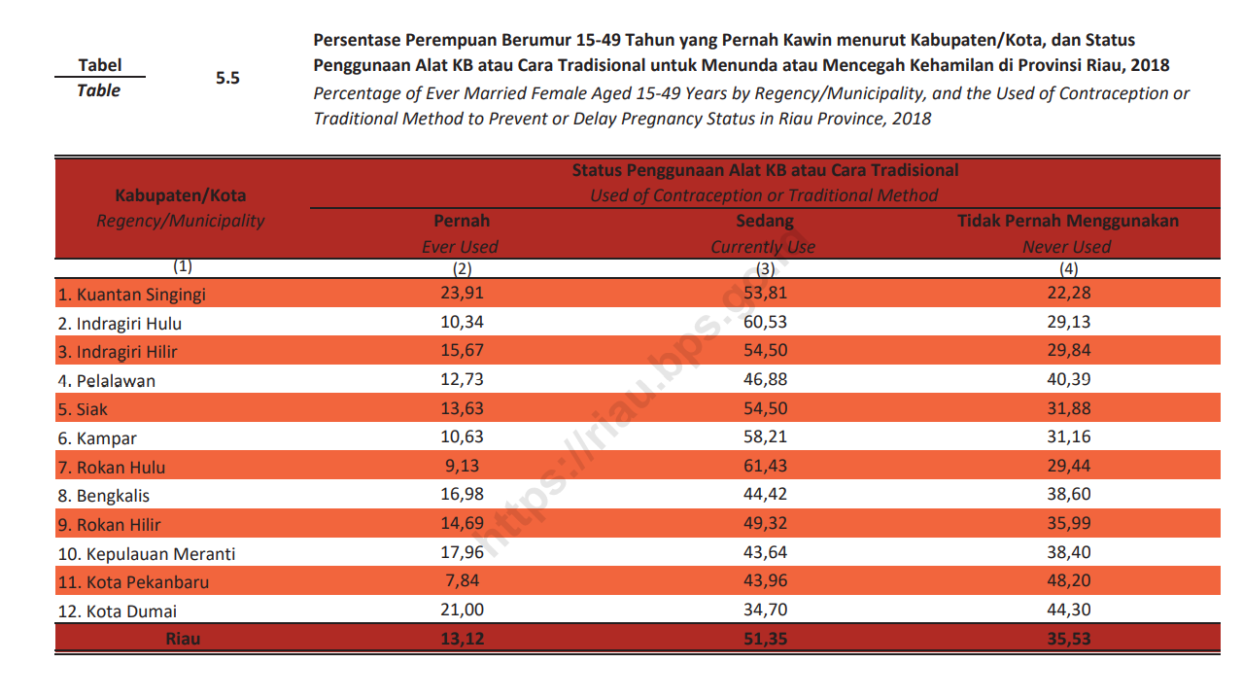
Tabel | 4.2.4 | Persentase Wanita Berumur 15–49 Tahun yang Berstatus Kawin dan Menggunakan KB Menurut Kabupaten/Kota, 2017–2021
Table |  | Percentage of Married Women Aged 15–49 Years Who are Using Contraception by Regency/Municipality, 2017–2021

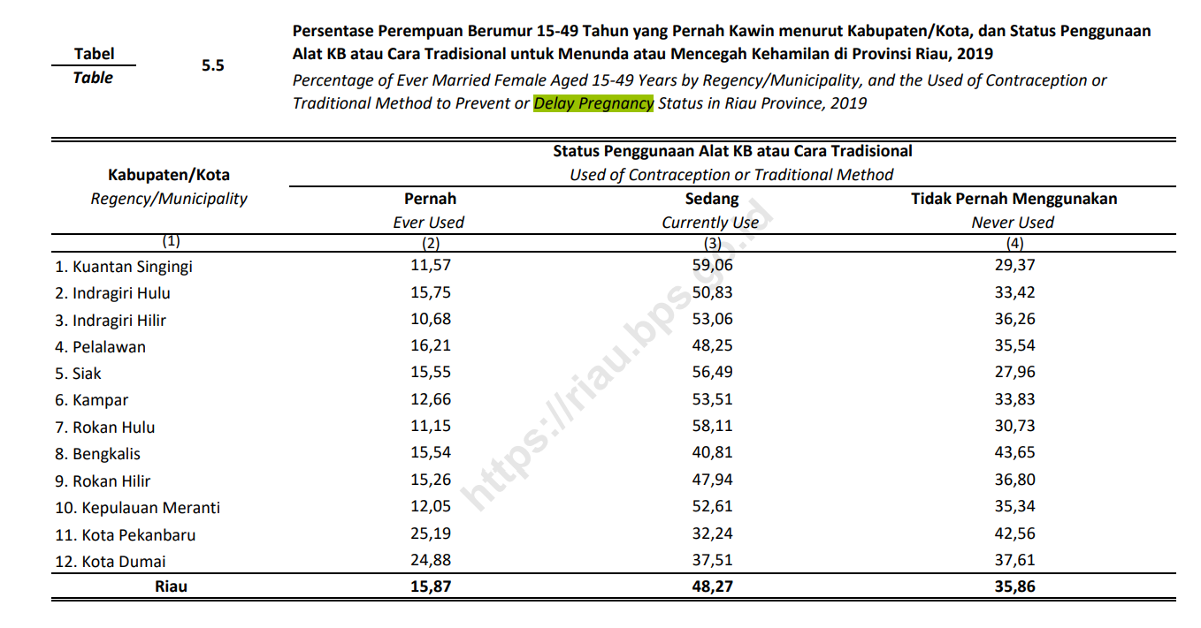
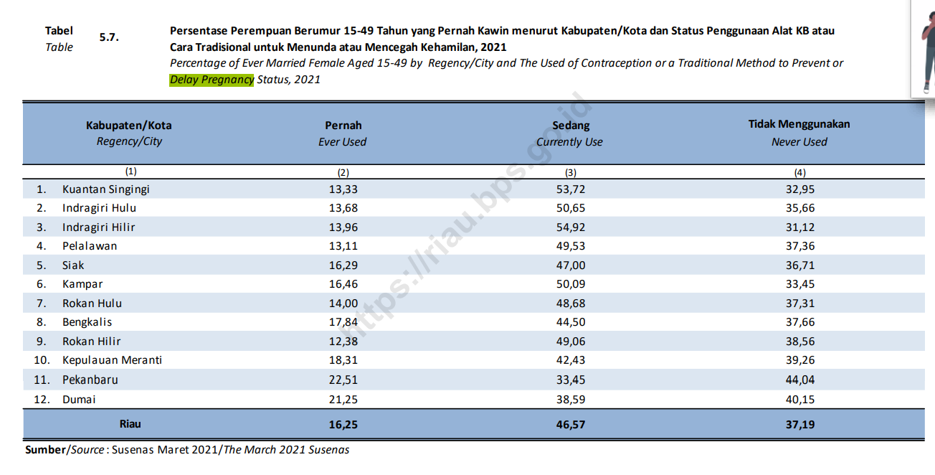
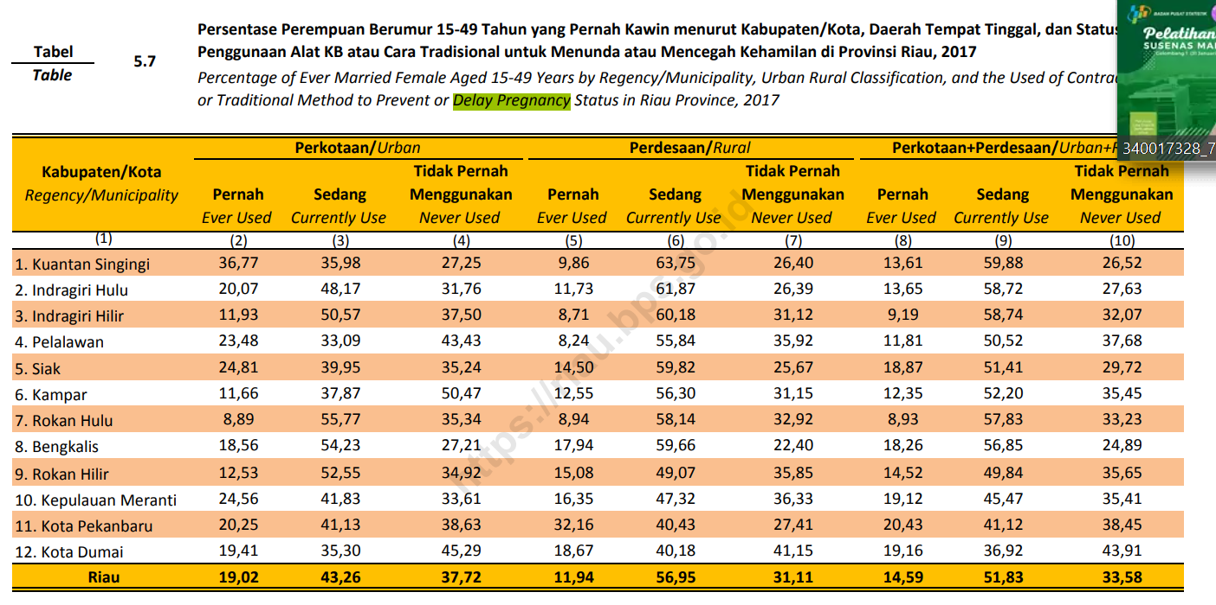
Kabupaten/Kota Regency/Municipality |  |  | 2017 | 2018 | 2019 | 2020 | 2021
(1) |  |  | (4) | (5) | (6) | (7) | (8)
Kuantan Singingi |  |  | 59.88 | 53.81 | 59.06 | 55 | 53.72
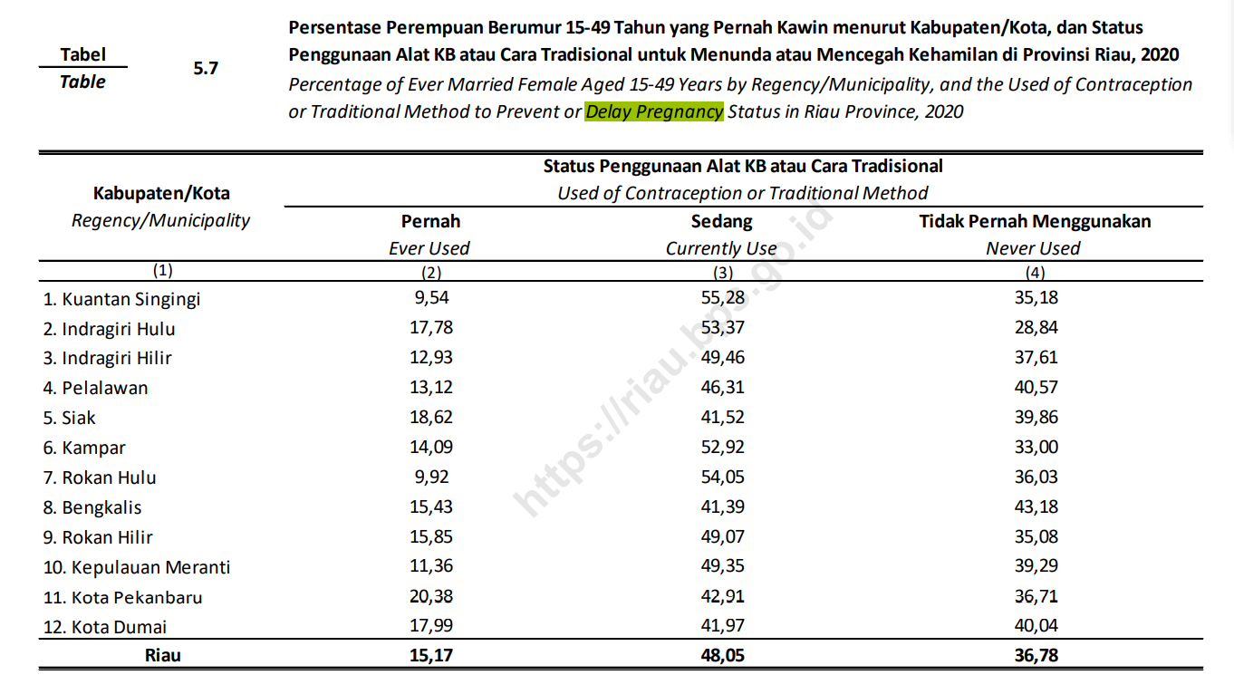
Indragiri Hulu |  |  | 58.72 | 60.53 | 50.83 | 53 | 50.65
Indragiri Hilir |  |  | 58.74 | 54.50 | 53.06 | 49 | 54.92
Pelalawan |  |  | 50.52 | 46.88 | 48.25 | 46 | 49.53
Siak |  |  | 51.41 | 54.50 | 56.49 | 42 | 47.00
Kampar |  |  | 52.20 | 58.21 | 53.51 | 53 | 50.09
Rokan Hulu |  |  | 57.83 | 61.43 | 58.11 | 54 | 48.68
Bengkalis |  |  | 56.85 | 44.42 | 40.81 | 41 | 44.50
Rokan Hilir |  |  | 49.84 | 49.32 | 47.94 | 49 | 49.06
Kepulauan Meranti |  |  | 45.47 | 43.64 | 52.61 | 49 | 42.43
Kota Pekanbaru |  |  | 41.12 | 43.96 | 32.24 | 43 | 33.45
Kota Dumai |  |  | 36.92 | 34.70 | 37.51 | 42 | 38.59
Riau |  |  | 51.83 | 51.35 | 48.27 | 48 | 46.57

Sumber/Source: |  | BPS, Survei Sosial Ekonomi Nasional (Susenas)/BPS-Statistics Indonesia, National Socioeconomic Survey

T4.2.5_FORM.
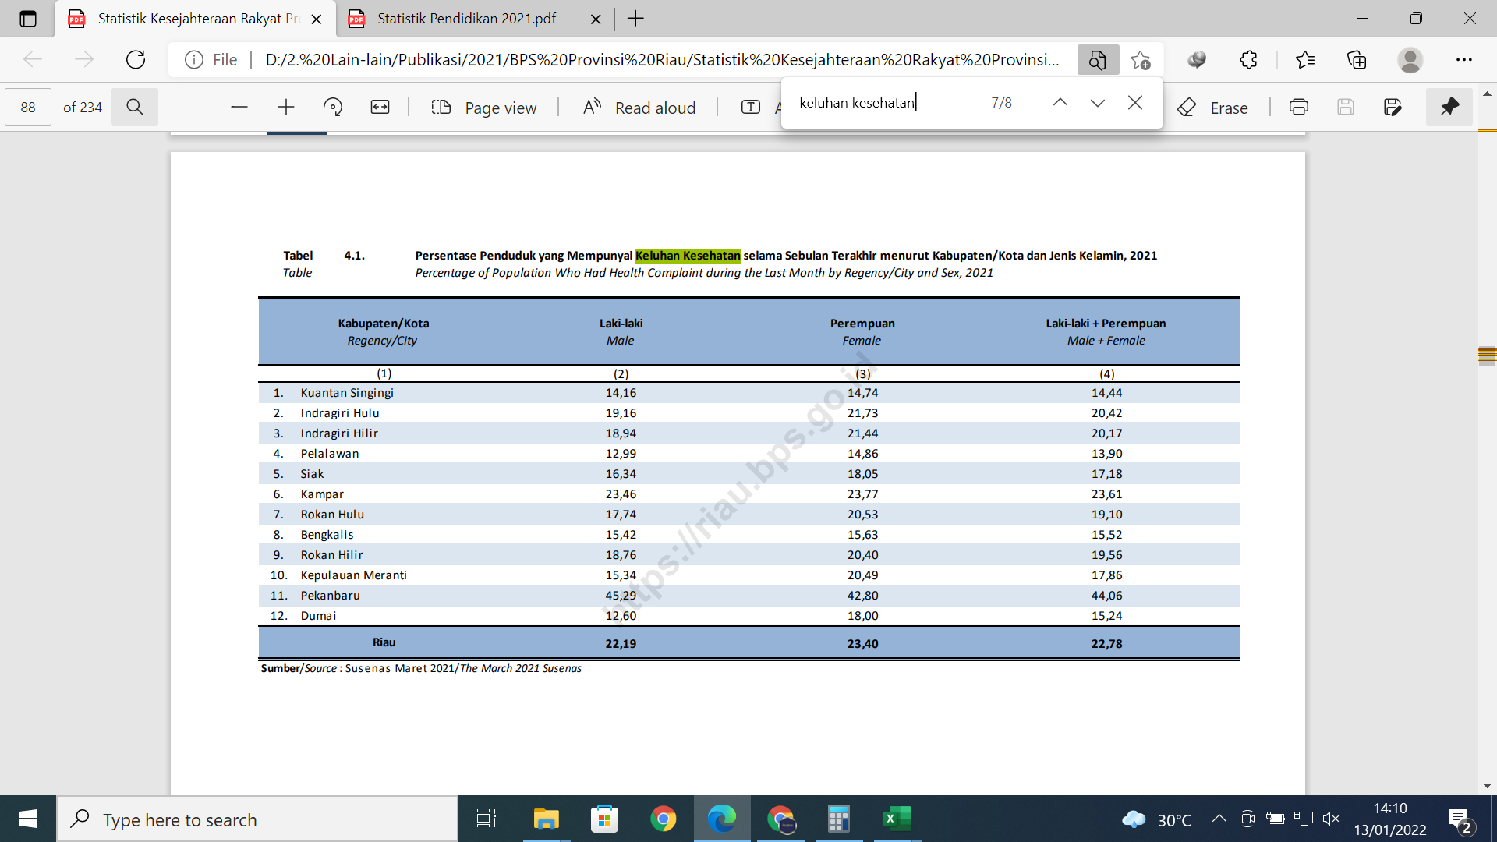
Tabel | 4.2.4 | Persentase Penduduk yang Mempunyai Keluhan Kesehatan Selama Sebulan Terakhir di Provinsi Riau Menurut Kabupaten/Kota, 2017-2021
Table |  | Percentage of People Who Had Health Complaint During a Month Prior to The Survey in Riau Province by Regency/Municipality, 2017-2021

Kabupaten/Kota Regency/Municipality |  |  | 2017 | 2018 | 2019 | 2020 | 2021
(1) |  |  | (4) | (5) | (6) | (7) | (8)
Kuantan Singingi |  |  | 30.68 | 26.60 | 27.83 | 18 | 14.44
Indragiri Hulu |  |  | 25.92 | 31.11 | 24.72 | 32 | 20.42
Indragiri Hilir |  |  | 38.92 | 37.53 | 36.85 | 26 | 20.17
Pelalawan |  |  | 24.98 | 22.32 | 22.33 | 20 | 13.90
Siak |  |  | 24.08 | 35.23 | 26.54 | 23 | 17.18
Kampar |  |  | 25.24 | 24.71 | 20.43 | 21 | 23.61
Rokan Hulu |  |  | 26.18 | 27.77 | 26.02 | 24 | 19.10
Bengkalis |  |  | 20.23 | 23.48 | 19.49 | 20 | 15.52
Rokan Hilir |  |  | 29.82 | 34.21 | 24.71 | 27 | 19.56
Kepulauan Meranti |  |  | 33.07 | 38.58 | 35.68 | 27 | 17.86
Kota Pekanbaru |  |  | 24.49 | 28.89 | 28.59 | 29 | 44.06
Kota Dumai |  |  | 27.84 | 29.71 | 29.88 | 24 | 15.24
Riau |  |  | 27.28 | 29.61 | 26.44 | 25 | 22.78

Sumber/Source: |  | BPS, Survei Sosial Ekonomi Nasional (Susenas)/BPS-Statistics Indonesia, National Socioeconomic Survey

T4.2.8_FORM
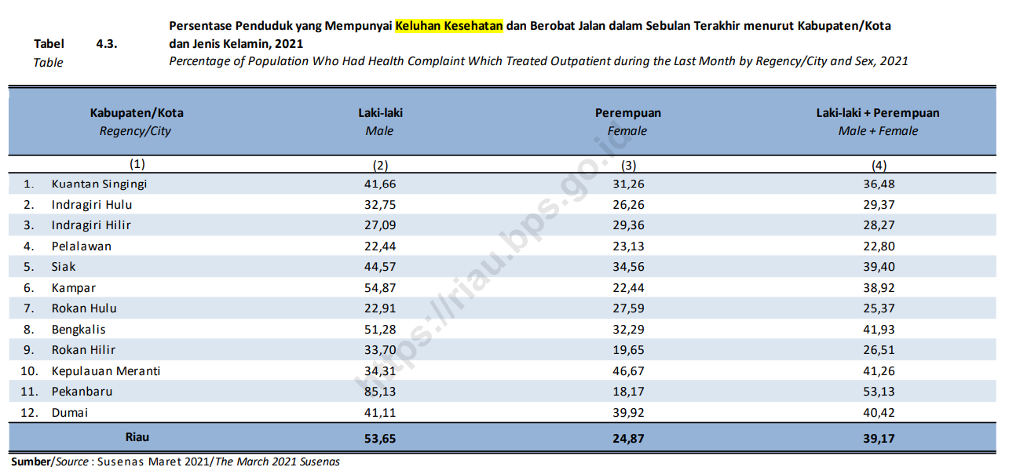
Tabel | 4.2.8 | Persentase Penduduk yang Mempunyai Keluhan Kesehatan dan Berobat Jalan Selama Sebulan Terakhir di Provinsi Riau Menurut Kabupaten/Kota, 2016-2021
Table |  | Percentage of People Who Had Health Complaint and Had Outpatient During a Month Prior to The Survey in Riau Province by Regency/Municipality, 2016-2021

Kabupaten/Kota Regency/Municipality |  |  | 2016 | 2017 | 2018 | 2019 | 2020 | 2021
(1) |  |  | (2) | (3) | (4) | (5) | (6) | (7)
Kuantan Singingi |  |  | 47.36 | 36.29 | 41.55 | 28.19 | 42 | 36
Indragiri Hulu |  |  | 39.76 | 34.10 | 30.30 | 39.81 | 25 | 29
Indragiri Hilir |  |  | 33.65 | 21.07 | 20.43 | 34.23 | 30 | 28
Pelalawan |  |  | 44.88 | 36.29 | 36.89 | 25.65 | 45 | 23
Siak |  |  | 45.50 | 43.08 | 47.18 | 53.81 | 44 | 39
Kampar |  |  | 58.73 | 31.90 | 39.21 | 55.06 | 48 | 39
Rokan Hulu |  |  | 55.08 | 31.14 | 35.88 | 35.96 | 35 | 25
Bengkalis |  |  | 50.28 | 44.50 | 53.24 | 51.86 | 54 | 42
Rokan Hilir |  |  | 48.40 | 27.89 | 40.95 | 47.46 | 33 | 27
Kepulauan Meranti |  |  | 42.15 | 40.86 | 46.40 | 49.24 | 40 | 41
Kota Pekanbaru |  |  | 60.91 | 51.48 | 40.62 | 51.16 | 55 | 53
Kota Dumai |  |  | 54.23 | 48.22 | 47.89 | 50.85 | 57 | 40
Riau |  |  | 49.31 | 35.74 | 38.39 | 44.04 | 43 | 39

Sumber/Source: |  | BPS, Survei Sosial Ekonomi Nasional (Susenas)/BPS-Statistics Indonesia, National Socioeconomic Survey

T4.2.10_FORM
Tabel | 4.2.10 | Persentase Penduduk Usia 15 Tahun ke Atas yang Merokok dalam Sebulan Terakhir di Provinsi Riau Menurut Kabupaten/Kota dan Kelompok Umur, 2021
Table |  | Percentage of People Aged 15 Years and Above Who are Smoking During a Month Prior to Survey in Riau Province by Regency/Municipality and Age Group, 2021

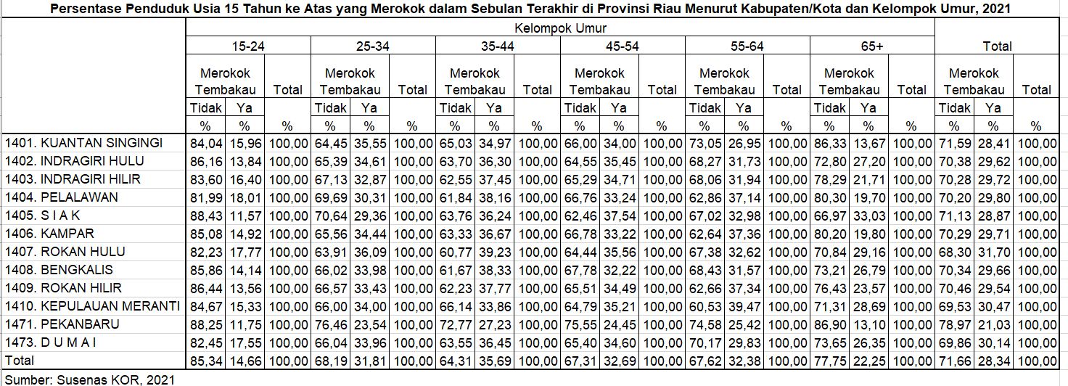
Kabupaten/Kota Regency/Municipality |  |  | 15-24 | 25-34 | 35-44 | 45-54 | 55-64 | 65+
(1) |  |  | (2) | (3) | (4) | (5) | (6) | (7)
Kuantan Singingi |  |  | 15.96 | 35.55 | 34.97 | 34.00 | 26.95 | 13.67
Indragiri Hulu |  |  | 13.84 | 34.61 | 36.30 | 35.45 | 31.73 | 27.20
Indragiri Hilir |  |  | 16.40 | 32.87 | 37.45 | 34.71 | 31.94 | 21.71
Pelalawan |  |  | 18.01 | 30.31 | 38.16 | 33.24 | 37.14 | 19.70
Siak |  |  | 11.57 | 29.36 | 36.24 | 37.54 | 32.98 | 33.03
Kampar |  |  | 14.92 | 34.44 | 36.67 | 33.22 | 37.36 | 19.80
Rokan Hulu |  |  | 17.77 | 36.09 | 39.23 | 35.56 | 32.62 | 29.16
Bengkalis |  |  | 14.14 | 33.98 | 38.33 | 32.22 | 31.57 | 26.79
Rokan Hilir |  |  | 13.56 | 33.43 | 37.77 | 34.49 | 37.34 | 23.57
Kepulauan Meranti |  |  | 15.33 | 34.00 | 33.86 | 35.21 | 39.47 | 28.69
Kota Pekanbaru |  |  | 11.75 | 23.54 | 27.23 | 24.45 | 25.42 | 13.10
Kota Dumai |  |  | 17.55 | 33.96 | 36.45 | 34.60 | 29.83 | 26.35
Riau |  |  | 14.66 | 31.81 | 35.69 | 32.69 | 32.38 | 22.25

Sumber/Source: |  | BPS, Survei Sosial Ekonomi Nasional (Susenas)/BPS-Statistics Indonesia, National Socioeconomic Survey

T4.3.2_FORM
Tabel | 4.3.2 | Distribusi Persentase Rumah Tangga di Provinsi Riau Menurut Kabupaten/kota dan Sumber Air Minum, 2021
Table |  | Percentage Distribution of Household Population by Regency/Municipality and Source of Drinking Water, 2021 |  |  |  |  | Lanjutan Tabel/Continued Table 4.3.2 |  |  |  | Lanjutan Tabel/Continued Table 4.3.2
Kabupaten/Kota Regency/Municipality |  |  | Leding1 Piped Water1 | Pompa Pumped Water | Air Dalam Kemasan2 Bottled Water2 | Sumur Terlindung Protected Well | Kabupaten/Kota Regency/Municipality | Sumur Tak Terlindung Unprotected Well | Mata Air Terlindung Protected Spring | Mata Air Tak Terlindung Unprotected Spring | Kabupaten/Kota Regency/Municipality |  | Air Permukaan Surface Water | Air Hujan Rainwater Collection | Lainnya Others | Jumlah Total
(1) |  |  | (2) | (3) | (4) | (5) | (1) | (6) | (7) | (8) | (1) |  | (9) | (10) | (11) | (12)
Kuantan Singingi |  |  | 0.63 | 13.60 | 41.58 | 33.30 | Kuantan Singingi | 5.30 | 1.69 | 0.99 | Kuantan Singingi |  | 1.00 | 1.63 | 0.27 | 100.00
Indragiri Hulu |  |  | 5.07 | 13.13 | 52.90 | 13.07 | Indragiri Hulu | 10.66 | 0.59 | 2.90 | Indragiri Hulu |  | 1.22 | 0.16 | 0.31 | 100.00
Indragiri Hilir |  |  | 0.36 | 2.71 | 26.64 | 0.16 | Indragiri Hilir | 2.06 | 0.18 | 0.00 | Indragiri Hilir |  | 0.28 | 67.61 | 0.00 | 100.00
Pelalawan |  |  | 0.32 | 15.23 | 63.04 | 13.99 | Pelalawan | 3.98 | 0.78 | 0.00 | Pelalawan |  | 0.42 | 2.11 | 0.13 | 100.00
Siak |  |  | 0.67 | 15.02 | 75.21 | 2.95 | Siak | 0.28 | 0.00 | 0.29 | Siak |  | 0.00 | 5.58 | 0.00 | 100.00
Kampar |  |  | 0.00 | 23.50 | 43.95 | 18.86 | Kampar | 1.32 | 10.40 | 1.05 | Kampar |  | 0.92 | 0.00 | 0.00 | 100.00
Rokan Hulu |  |  | 0.11 | 22.86 | 37.06 | 35.09 | Rokan Hulu | 1.56 | 2.53 | 0.34 | Rokan Hulu |  | 0.14 | 0.16 | 0.15 | 100.00
Bengkalis |  |  | 0.10 | 11.71 | 50.46 | 5.51 | Bengkalis | 1.32 | 0.00 | 0.00 | Bengkalis |  | 0.00 | 30.17 | 0.72 | 100.00
Rokan Hilir |  |  | 0.15 | 18.52 | 45.10 | 15.68 | Rokan Hilir | 1.47 | 0.00 | 0.00 | Rokan Hilir |  | 0.61 | 18.48 | 0.00 | 100.00
Kepulauan Meranti |  |  | 0.00 | 0.00 | 7.13 | 0.86 | Kepulauan Meranti | 6.72 | 0.29 | 0.57 | Kepulauan Meranti |  | 0.93 | 83.50 | 0.00 | 100.00
Kota Pekanbaru |  |  | 0.00 | 17.09 | 79.18 | 2.79 | Kota Pekanbaru | 0.00 | 0.94 | 0.00 | Kota Pekanbaru |  | 0.00 | 0.00 | 0.00 | 100.00
Kota Dumai |  |  | 1.54 | 11.58 | 77.37 | 3.03 | Kota Dumai | 1.12 | 0.73 | 0.01 | Kota Dumai |  | 0.00 | 4.63 | 0.00 | 100.00
Riau |  |  | 0.56 | 15.25 | 52.44 | 12.13 | Riau | 2.26 | 1.93 | 0.43 | Riau |  | 0.40 | 14.49 | 0.12 | 100.00
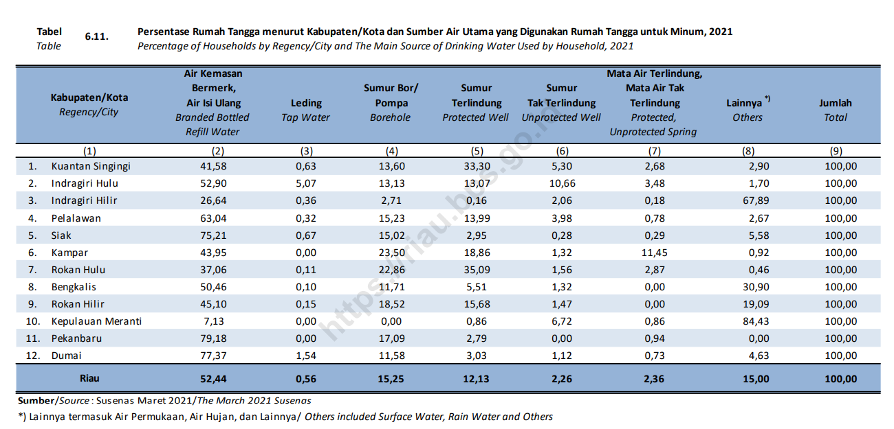
 |  |  |  |  |  |  |  |  |  |  | Catatan/Note: | 1 Leding meteran dan leding eceran/Metered piped and retail piped tap
 |  |  |  |  |  |  |  |  |  |  |  | 2 Air kemasan bermerek dan air isi ulang/Branded bottled and total refill water

 |  |  |  |  |  |  |  |  |  |  | Sumber/Source: | BPS, Survei Sosial Ekonomi Nasional (Susenas)/ BPS-Statistics Indonesia, National Socioeconomic Survey

T4.3.3_FORM
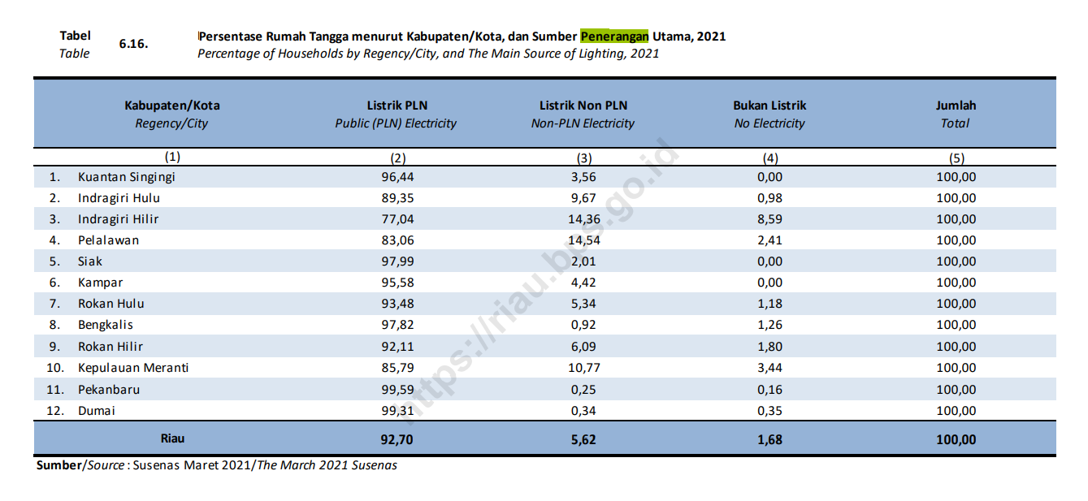
Tabel | 4.3.3 | Distribusi Persentase Rumah Tangga di Provinsi Riau Menurut Kabupaten/kota dan Sumber Penerangan, 2021
Table |  | Percentage Distribution of Household Population in Riau Province by Regency/Municipality and Lighting Source, 2021

Kabupaten/Kota Regency/Municipality |  |  | Listrik PLN State Electricity Company | Listrik Non-PLN Own Electricity Company | Bukan Listrik Non Electrcity | Jumlah Total
(1) |  |  | (2) | (3) | (4) | (5)
Kuantan Singingi |  |  | 96.44 | 3.56 | 0.00 | 100.00
Indragiri Hulu |  |  | 89.35 | 9.67 | 0.98 | 100.00
Indragiri Hilir |  |  | 77.04 | 14.36 | 8.59 | 100.00
Pelalawan |  |  | 83.06 | 14.54 | 2.41 | 100.00
Siak |  |  | 97.99 | 2.01 | 0.00 | 100.00
Kampar |  |  | 95.58 | 4.42 | 0.00 | 100.00
Rokan Hulu |  |  | 93.48 | 5.34 | 1.18 | 100.00
Bengkalis |  |  | 97.82 | 0.92 | 1.26 | 100.00
Rokan Hilir |  |  | 92.11 | 6.09 | 1.80 | 100.00
Kepulauan Meranti |  |  | 85.79 | 10.77 | 3.44 | 100.00
Kota Pekanbaru |  |  | 99.59 | 0.25 | 0.16 | 100.00
Kota Dumai |  |  | 99.31 | 0.34 | 0.35 | 100.00
Riau |  |  | 92.70 | 5.62 | 1.68 | 100.00

Sumber/Source: |  | BPS, Survei Sosial Ekonomi Nasional (Susenas)/ BPS-Statistics Indonesia, National Socioeconomic Survey

T4.3.4_FORM
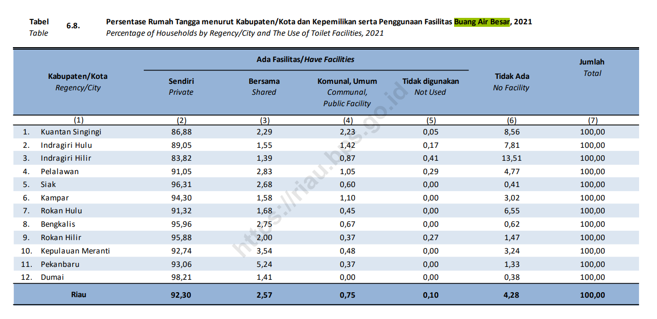
Tabel | 4.3.4 | Distribusi Persentase Rumah Tangga di Provinsi Riau Menurut Kabupaten/kota dan Penggunaan Fasilitas Tempat Buang Air Besar, 2021
Table |  | Percentage Distribution of Household Population in Riau Province by Regency/Municipality and Type of Toilet Facility Used by The Household, 2021

Kabupaten/Kota Regency/Municipality |  |  | Sendiri Not Shared | Bersama Shared | MCK Umum Public Facility | Tidak Menggunakan Not Using | Tidak Ada No Facility | Jumlah Total
(1) |  |  | (2) | (3) | (4) | (5) | (6) | (7)
Kuantan Singingi |  |  | 86.88 | 2.29 | 2.23 | 0.05 | 8.56 | 100.00
Indragiri Hulu |  |  | 89.05 | 1.55 | 1.42 | 0.17 | 7.81 | 100.00
Indragiri Hilir |  |  | 83.82 | 1.39 | 0.87 | 0.41 | 13.51 | 100.00
Pelalawan |  |  | 91.05 | 2.83 | 1.05 | 0.29 | 4.77 | 100.00
Siak |  |  | 96.31 | 2.68 | 0.60 | 0.00 | 0.41 | 100.00
Kampar |  |  | 94.30 | 1.58 | 1.10 | 0.00 | 3.02 | 100.00
Rokan Hulu |  |  | 91.32 | 1.68 | 0.45 | 0.00 | 6.55 | 100.00
Bengkalis |  |  | 95.96 | 2.75 | 0.67 | 0.00 | 0.62 | 100.00
Rokan Hilir |  |  | 95.88 | 2.00 | 0.37 | 0.27 | 1.47 | 100.00
Kepulauan Meranti |  |  | 92.74 | 3.54 | 0.48 | 0.00 | 3.24 | 100.00
Kota Pekanbaru |  |  | 93.06 | 5.24 | 0.37 | 0.00 | 1.33 | 100.00
Kota Dumai |  |  | 98.21 | 1.41 | 0.00 | 0.00 | 0.38 | 100.00
Riau |  |  | 92.30 | 2.57 | 0.75 | 0.10 | 4.28 | 100.00

Sumber/Source: |  | BPS, Survei Sosial Ekonomi Nasional (Susenas)/ BPS-Statistics Indonesia, National Socioeconomic Survey

T4.3.5_FORM
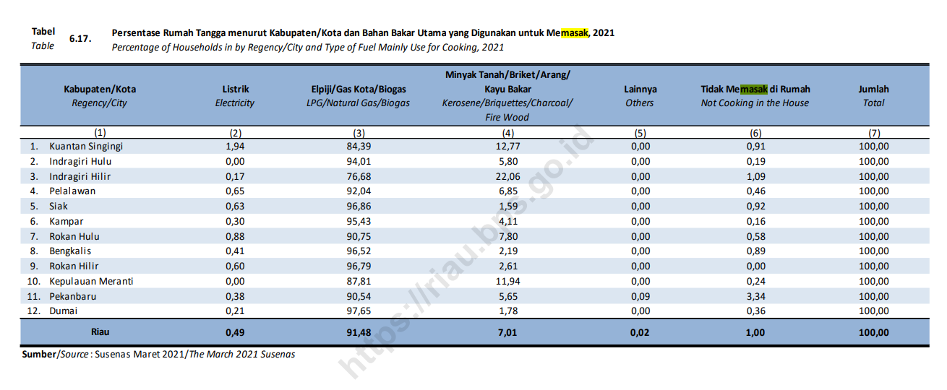
Tabel | 4.3.5 | Distribusi Persentase Rumah Tangga di Provinsi Riau Menurut Kabupaten/kota dan Bahan Bakar Utama untuk Memasak, 2021
Table |  | Percentage Distribution of Household Population in Riau Province by Regency/Municipality and type of Cooking Fuel, 2021 |  |  |  | Lanjutan Tabel/Continued Table 4.3.5
Kabupaten/Kota Regency/Municipality |  |  | Listrik Electricity | Gas/Elpiji1 Gas/LPG1 | Minyak Tanah/Arang/Briket/Kayu Kerosene/Charcoal/Briquet/Wood | Kabupaten/Kota Regency/Municipality |  | Lainnya2 Others2 | Jumlah Total
(1) |  |  | (2) | (3) | (4) | (1) |  | (7) | (8)
Kuantan Singingi |  |  | 1.94 | 84.39 | 12.77 | Kuantan Singingi |  | 0.91 | 100.00
Indragiri Hulu |  |  | 0.00 | 94.01 | 5.80 | Indragiri Hulu |  | 0.19 | 100.00
Indragiri Hilir |  |  | 0.17 | 76.68 | 22.06 | Indragiri Hilir |  | 1.09 | 100.00
Pelalawan |  |  | 0.65 | 92.04 | 6.85 | Pelalawan |  | 0.46 | 100.00
Siak |  |  | 0.63 | 96.86 | 1.59 | Siak |  | 0.92 | 100.00
Kampar |  |  | 0.30 | 95.43 | 4.11 | Kampar |  | 0.16 | 100.00
Rokan Hulu |  |  | 0.88 | 90.75 | 7.80 | Rokan Hulu |  | 0.58 | 100.00
Bengkalis |  |  | 0.41 | 96.52 | 2.19 | Bengkalis |  | 0.89 | 100.00
Rokan Hilir |  |  | 0.60 | 96.79 | 2.61 | Rokan Hilir |  | 0.00 | 100.00
Kepulauan Meranti |  |  | 0.00 | 87.81 | 11.94 | Kepulauan Meranti |  | 0.24 | 100.00
Kota Pekanbaru |  |  | 0.38 | 90.54 | 5.65 | Kota Pekanbaru |  | 3.43 | 100.00
Kota Dumai |  |  | 0.21 | 97.65 | 1.78 | Kota Dumai |  | 0.36 | 100.00
Riau |  |  | 0.49 | 91.48 | 7.01 | Riau |  | 1.02 | 100.00

 |  |  |  |  |  | Catatan/Note: | 1 Elpiji 5,5 kg + elpiji 3 kg + gas kota/biogas/LPG 5,5 kg + LPG 12 kg + LPG 3 kg + natural gas/biogas
 |  |  |  |  |  |  | 2 Termasuk rumah tangga yang tidak memasak/Including household that do not cook

 |  |  |  |  |  | Sumber/Source: | BPS, Survei Sosial Ekonomi Nasional (Susenas)/ BPS-Statistics Indonesia, National Socioeconomic Survey

T4.3.6_FORM
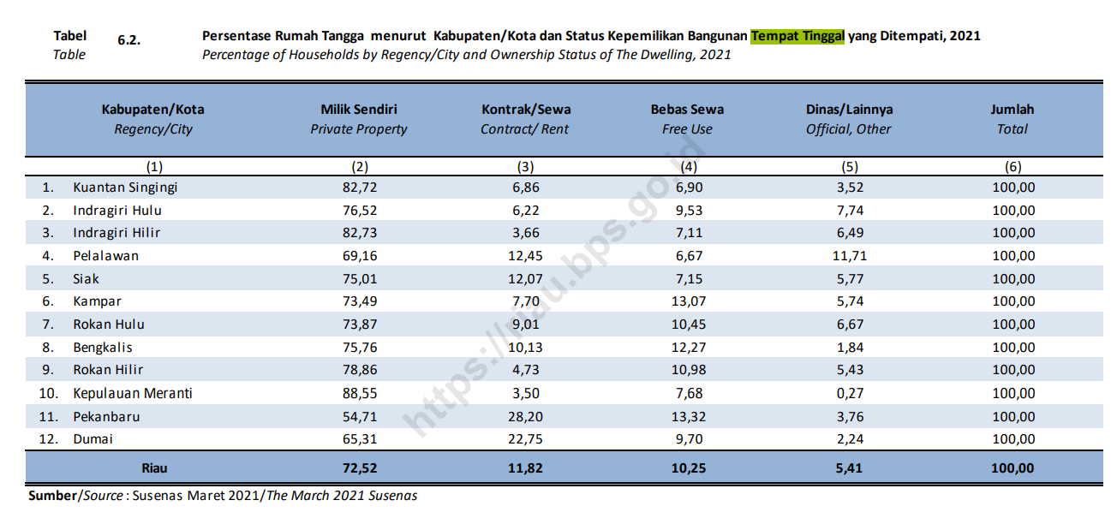
Tabel | 4.3.6 | Distribusi Persentase Rumah Tangga di Provinsi Riau Menurut Kabupaten/kota dan Status Penguasaan Bangunan Tempat Tinggal, 2021
Table |  | Percentage Distribution of Household Population in Riau Province by Regency/Municipality and Dwelling Ownership Status, 2021
Kabupaten/Kota Regency/Municipality |  |  | Milik Sendiri Private | Kontrak/Sewa Lease/Rent | Lainnya Others | Jumlah Total
(1) |  |  | (2) | (3) | (4) | (5)
Kuantan Singingi |  |  | 82.72 | 6.86 | 10.43 | 100.00
Indragiri Hulu |  |  | 76.52 | 6.22 | 17.27 | 100.00
Indragiri Hilir |  |  | 82.73 | 3.66 | 13.61 | 100.00
Pelalawan |  |  | 69.16 | 12.45 | 18.38 | 100.00
Siak |  |  | 75.01 | 12.07 | 12.92 | 100.00
Kampar |  |  | 73.49 | 7.70 | 18.81 | 100.00
Rokan Hulu |  |  | 73.87 | 9.01 | 17.11 | 100.00
Bengkalis |  |  | 75.76 | 10.13 | 14.11 | 100.00
Rokan Hilir |  |  | 78.86 | 4.73 | 16.41 | 100.00
Kepulauan Meranti |  |  | 88.55 | 3.50 | 7.95 | 100.00
Kota Pekanbaru |  |  | 54.71 | 28.20 | 17.09 | 100.00
Kota Dumai |  |  | 65.31 | 22.75 | 11.94 | 100.00
Riau |  |  | 72.52 | 11.82 | 15.66 | 100.00

Sumber/Source: |  | BPS, Survei Sosial Ekonomi Nasional (Susenas)/ BPS-Statistics Indonesia, National Socioeconomic Survey

T4.3.7_FORM
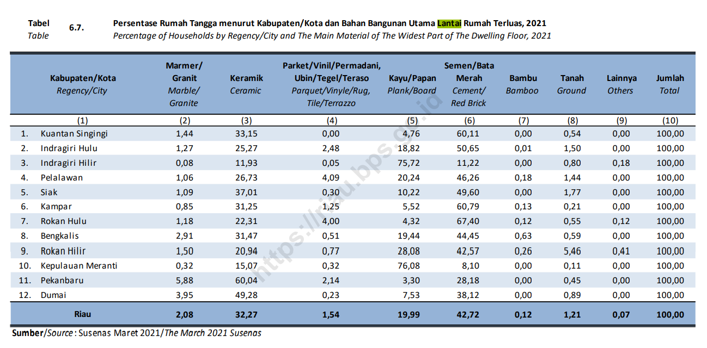
Tabel | 4.3.7 | Distribusi Persentase Rumah Tangga di Provinsi Riau Menurut Kabupaten/kota dan Jenis Lantai Terluas, 2021
Table |  | Percentage Distribution of Household Population in Riau Province by Regency/Municipality and Main Material of Dwelling Floor, 2021
Kabupaten/Kota Regency/Municipality |  |  | Bukan Tanah Not earth/sand | Tanah1 Earth/sand1 | Jumlah Total
(1) |  |  | (2) | (3) | (4)
Kuantan Singingi |  |  | 99.46 | 0.54 | 100.00
Indragiri Hulu |  |  | 98.50 | 1.50 | 100.00
Indragiri Hilir |  |  | 99.01 | 0.99 | 100.00
Pelalawan |  |  | 98.56 | 1.44 | 100.00
Siak |  |  | 98.23 | 1.77 | 100.00
Kampar |  |  | 99.79 | 0.21 | 100.00
Rokan Hulu |  |  | 99.32 | 0.68 | 100.00
Bengkalis |  |  | 99.41 | 0.59 | 100.00
Rokan Hilir |  |  | 94.12 | 5.88 | 100.00
Kepulauan Meranti |  |  | 99.89 | 0.11 | 100.00
Kota Pekanbaru |  |  | 99.55 | 0.45 | 100.00
Kota Dumai |  |  | 99.11 | 0.89 | 100.00
Riau |  |  | 98.72 | 1.28 | 100.00

Catatan/Note: |  | 1 Termasuk "lainnya"/Including "others"

Sumber/Source: |  | BPS, Survei Sosial Ekonomi Nasional (Susenas)/ BPS-Statistics Indonesia, National Socioeconomic Survey

T4.3.9_FORM
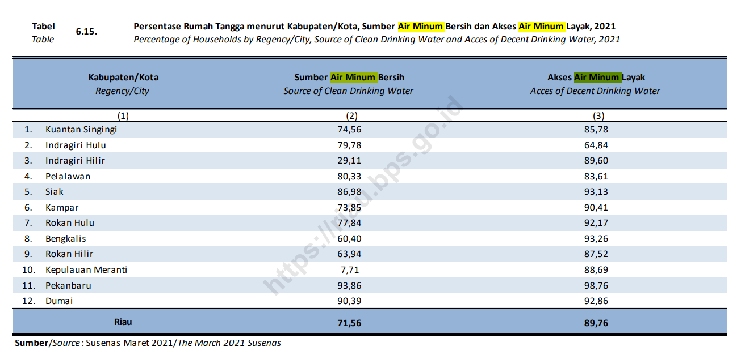
Tabel | 4.3.9 | Persentase Rumah Tangga yang Memiliki Akses Terhadap Sumber Air Minum Layak di Provinsi Riau Menurut Kabupaten/Kota, 2016-2021
Table |  | Percentage of Household Population in Riau Province by Regency/Municipality and Imporved Drinking Water, 2016-2021
Kabupaten/Kota Regency/Municipality |  |  | 2016 | 2017 | 2018 | 2019 | 2020 | 2021
(1) |  |  | (2) | (3) | (4) | (5) | (6) | (7)
Kuantan Singingi |  |  | 58.02 | 65.90 | 70.13 | 79.33 | 88.19 | 85.78
Indragiri Hulu |  |  | 56.37 | 54.09 | 63.20 | 65.50 | 73.93 | 64.84
Indragiri Hilir |  |  | 91.87 | 90.34 | 94.32 | 93.16 | 86.04 | 89.60
Pelalawan |  |  | 65.77 | 54.83 | 67.98 | 75.68 | 79.70 | 83.61
Siak |  |  | 78.01 | 80.70 | 82.81 | 94.18 | 92.30 | 93.13
Kampar |  |  | 70.85 | 65.55 | 69.13 | 88.49 | 90.07 | 90.41
Rokan Hulu |  |  | 61.08 | 62.33 | 72.08 | 82.49 | 85.32 | 92.17
Bengkalis |  |  | 78.94 | 83.66 | 83.51 | 91.19 | 93.73 | 93.26
Rokan Hilir |  |  | 64.46 | 68.79 | 73.87 | 83.91 | 81.13 | 87.52
Kepulauan Meranti |  |  | 86.92 | 86.74 | 89.99 | 84.18 | 87.78 | 88.69
Kota Pekanbaru |  |  | 92.97 | 92.13 | 93.31 | 98.30 | 97.99 | 98.76
Kota Dumai |  |  | 81.96 | 80.19 | 84.31 | 89.76 | 91.49 | 92.86
Riau |  |  | 75.49 | 75.12 | 79.68 | 87.42 | 88.25 | 89.76

Sumber/Source: |  | BPS, Survei Sosial Ekonomi Nasional (Susenas)/ BPS-Statistics Indonesia, National Socioeconomic Survey

